Hoja1
ANALISIS DEL RIESGO

DETERMINACION DEL RIESGO
CRITERIO: DE EVALUACION
Aceptable: 5
Tolerable: 10
Moderado: 15-20
Importante: 30-40
Inaceptable: 60
Probabilidad

ALTA
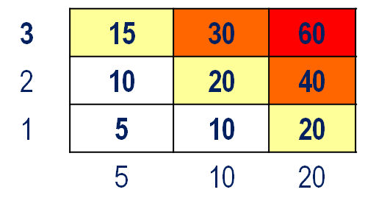
NIVEL DE RIESGO
MEDIA
ALTO: Cuando el riesgo hace altamente vulnerable a la entidad (Impacto y probabilidad alta vs controles)
MEDIO: Cuando el riesgo presenta una vulnerabilidad media. (Impacto alto – probabilidad baja o Impacto bajo - probabilidad alta vs controles).
BAJO: Cuando el riesgo presenta vulnerabilidad baja. (Impacto y probabilidad baja vs controles).

BAJA

Impacto

BAJO
MEDIO
ALTO

